Sheet1
【18春训营-价值投资新时代】任务一：发掘能赚钱的制造业新股

【通关题】
1. 2010 年底中小板和创业板分别上市了两家泵业企业，到 2012 年 12 月 3 日（前一轮熊市中小板和创业板）的底部，两家公司相比发行价分别下跌了多少？

 | 基期 | 前复权至当期 | 当期
公司名称（代码） | 历史发行价 （2010/12） | 复权发行价 （2010/12） | 历史收市价 （2012/12/3） | 下跌幅度
南方泵业（300145） | 37.80 | 20.74 | 16.29 | -21.45%
新界泵业（002532） | 32.88 | 16.29 | 15.76 | -3.25%

2. 下跌的主要原因是什么？业绩还是估值，请定量说明。

南方泵业（300145） ：（第一个季度按首发开盘价）
 | 2010Q4 | 2011Q1 | 2011Q2 | 2011Q3 | 2011Q4 | 2012Q1 | 2012Q2 | 2012Q3 | 2012Q4
当季涨跌幅 | -0.06% | -5.72% | -9.28% | -13.77% | 12.51% | -12.00% | 7.52% | -0.81% | 13.65%
PE 最大值（收市价） | 53.66 | 49.67 | 43.98 | 42.04 | 32.25 | 29.89 | 24.89 | 24.95 | 24.26
PE 最小值（收市价） | 47.88 | 41.54 | 33.32 | 29.36 | 27.08 | 23.40 | 22.83 | 20.92 | 20.30
净利同比增速 单季 | 18.03% | 54.82% | 41.14% | 37.71% | 48.54% | 32.77% | 29.89% | 24.33% | 16.40%
净利同比增速 TTM | 47.07% | -- | -- | 35.44% | 44.45% | 40.69% | 37.58% | 33.28% | 24.25%
下跌驱动力判断 |  | 估值 | 估值 | 估值 |  | 估值 |  | 估值
说明：2012 年后净利增速才有显著放缓趋势，但 2012 年年初至 12 月 3 日股价跌幅 9.2%，小于创业板指同期跌幅 18.62%，也远小于该股本身上市至 2011年底（约1年时间）
的 23.56%跌幅

新界泵业（002532）：（第一个季度按首发开盘价）
 | 2010Q4 | 2011Q1 | 2011Q2 | 2011Q3 | 2011Q4 | 2012Q1 | 2012Q2 | 2012Q3 | 2012Q4
当季涨跌幅 | 0.04% | 4.97% | 0.99% | -12.33% | 22.67% | -18.67% | 2.11% | -21.78% | 24.21%
PE 最大值（收市价） | 48.02 | 60.36 | 59.95 | 68.08 | 60.93 | 56.48 | 48.32 | 43.68 | 35.24
PE 最小值（收市价） | 48.02 | 47.46 | 44.78 | 42.02 | 40.97 | 44.12 | 42.64 | 29.06 | 26.87
净利同比增速 单季 | -19.81% | 18.51% | 27.94% | -20.19% | -4.46% | 40.84% | 38.01% | 39.83% | 65.44%
净利同比增速 TTM | 25.67% | -- | -- | -1.63% | 1.71% | 5.89% | 10.77% | 32.09% | 43.40%
下跌驱动力判断 |  |  |  | 估值 |  | 估值 |  | 估值
说明：2012 年净利增速好于 2011 年， 但 2012 年初至 12 月 3 日股价下跌 25%，弱于同期中小板指（跌幅 16.42%），从PE 最小值可看出，该股上市后估值持续下调

PE 数据来源为九斗 PE-band，其根据当时可取得业绩数据为分母，因此以各股价下跌季度和当季/上季业绩情况综合比对后，可判断两支股票在上市后两年内下跌的主要原因为：
上市之初二级市场所给予 50 倍左右过高估值，需进行估值回归

3. 2010 年后，你认为中国制造业（第二产业的主要代表）总体增速是多少？为什么？对应的合理 PE 是多少倍？

 | 国内生产总值 | 第二产业
2017Q4 | 11.10% | 12.10%
2017Q3 | 11.15% | 12.68%
2017Q2 | 11.04% | 12.75%
2017Q1 | 11.72% | 14.17%
2016Q4 | 9.49% | 9.29%
2016Q3 | 7.73% | 5.54%
2016Q2 | 7.19% | 3.63%
2016Q1 | 6.93% | 1.09%
2015Q4 | 6.44% | 0.92%
2015Q3 | 6.64% | 0.90%
2015Q2 | 7.70% | 2.31%
2015Q1 | 7.37% | 2.54%
2014Q4 | 7.45% | 4.81%
2014Q3 | 8.38% | 6.40%
2014Q2 | 8.68% | 6.77%
2014Q1 | 8.38% | 6.01%
2013Q4 | 10.60% | 8.13%
2013Q3 | 10.30% | 7.22%
2013Q2 | 9.33% | 6.02%
2013Q1 | 10.33% | 6.78%
2012Q4 | 10.08% | 6.68%
2012Q3 | 9.17% | 6.20%
2012Q2 | 10.50% | 8.00%
2012Q1 | 12.38% | 10.85%
2011Q4 | 15.76% | 15.02%
2011Q3 | 19.52% | 19.87%
2011Q2 | 19.73% | 19.95%
2011Q1 | 19.43% | 19.89%
2010Q4 | 18.42% | 19.19%
2010Q3 | 18.02% | 18.38%
2010Q2 | 18.52% | 20.43%
2010Q1 | 18.32% | 20.94%
2009Q4 | 13.78% | 13.91%
2009Q3 | 9.05% | 6.22%
2009Q2 | 6.62% | 2.96%
2009Q1 | 6.69% | 2.96%
2008Q4 | 12.80% | 11.76%
2008Q3 | 18.72% | 19.09%
2008Q2 | 21.54% | 22.88%
2008Q1 | 21.40% | 21.67%
2007Q4 | 23.73% | 21.13%
2007Q3 | 24.01% | 21.25%
2007Q2 | 23.04% | 21.71%
2007Q1 | 21.45% | 21.31%
2006Q4 | 12.46% | 13.02%
2006Q3 | 12.27% | 12.84%
2006Q2 | 13.64% | 15.14%
2006Q1 | 12.50% | 13.10%
*本题图表
表：我国国内生产总值（名义）各阶段复合增速对比 |  |  |  |  |  | 图：我国国内生产总值和第二产业（名义）各季度同比增速（2006-2017）
 | 国内生产总值 | 第一产业 | 第二产业 | 第三产业
CAGR（2010-2017） | 10.43% | 7.54% | 8.29% | 12.95%
CAGR（2005-2010） | 16.23% | 12.09% | 15.82% | 17.75%
*数据来源：国家统计局

2010-2017 年第二产业生产总值（名义）的年复合增速为 8.29%

原因分析：（以下均引用名义而非实际生产总值增速数据）
2010 年之前，中国制造业主要立足于以下四点发展：(1)商品房市场开放-城镇化率大跃进、
(2)加入WTO-全球化红利、(3)自主化（复制-模仿-进口替代）、(4)规模化-资本外延扩张
然而 2008 年遭遇次贷危机金融海啸，外贸导向的中低端制造业受到重创，当年 11 月制造业 PMI 降至
38.8 历史低点，第二产业增速在 2009 年上半年降至谷底。 |  |  |  |  |  | *数据来源：国家统计局
随着国家紧急出台四万亿公共投资，货币财政双宽松，2010 年起制造业强势反弹，直到 2011 年
下半年均领先于整体，维持 20%上下的较高增速，然而欧债危机持续发酵，全球总需求增速下降， |  |  |  |  |  | 图：我国制造业采购经理人指数（200501-201803）
201803 | 51.5
201802 | 50.3
201801 | 51.3
201712 | 51.6
201711 | 51.8
201710 | 51.6
201709 | 52.4
201708 | 51.7
201707 | 51.4
201706 | 51.7
201705 | 51.2
201704 | 51.2
201703 | 51.8
201702 | 51.6
201701 | 51.3
201612 | 51.4
201611 | 51.7
201610 | 51.2
201609 | 50.4
201608 | 50.4
201607 | 49.9
201606 | 50
201605 | 50.1
201604 | 50.1
201603 | 50.2
201602 | 49
201601 | 49.4
201512 | 49.7
201511 | 49.6
201510 | 49.8
201509 | 49.8
201508 | 49.7
201507 | 50
201506 | 50.2
201505 | 50.2
201504 | 50.1
201503 | 50.1
201502 | 49.9
201501 | 49.8
201412 | 50.1
201411 | 50.3
201410 | 50.8
201409 | 51.1
201408 | 51.1
201407 | 51.7
201406 | 51
201405 | 50.8
201404 | 50.4
201403 | 50.3
201402 | 50.2
...
国内城镇化也持续降速，2012 年起制造业增速再次滑坡，2011-2016 年复合增速低至 5.49%，2015 年
下半年同比增速甚至低至不足 1%，2016 年起增长再次提速，2017 年起季度同比才重新站上 10%+

合理 PE：
截至 2018 年 3 月 30 日，按证监会行业分类，制造业为沪深两市最大的一级行业，上市公司家数占
三分之二，滚动市盈率中位数达 43 倍，加权平均则为 29 倍
若对应到 2017 年第二产业名义生产总值各季度同比增长平均约 12%，上述估值偏高甚多
若对应到 2017 年规模以上工业企业利润增速 21%（2018年1-2月增速16.1%），则上述估值略高
今年一季度的制造业 PMI 均值为 51.03%，略低于 17 年同期 0.54 个百分点
综上所述，我认为制造业的合理估值应不超过 20 倍市盈率，其中进入成熟期的细分子行业则应
不超过 12 倍市盈率
 |  |  |  |  |  | *数据来源：国家统计局

4. 制造业上市公司要获得比整体行业更快的增速主要有哪些途径？

1、向高端拓展，升级技术工艺
2、向上游拓展，掌握核心零部件
3、向下游拓展，利用主业既有优势开发系统产品

5. 你认为上市对制造业企业的主要帮助是什么？

能募集资金投放项目，扩充产能，加速企业未来增长

6. 写出南方泵业和新界泵业上市时候的募投项目。归纳制造业企业 IPO 的主要募投方向。

南方泵业上市募投项目：
项目名称 |  |  | 项目总投资
年新增20万台不锈钢冲压焊接离心泵生产线技改项目 |  |  | 20,525.00
年产2,000套无负压变频供水设备建设项目 |  |  | 5,870.00
海水淡化高压泵研发项目 |  |  | 4,492.00

新界泵业上市募投项目：
项目名称 |  |  | 项目总投资
年产100万台农用水泵建设项目 |  |  | 15,813.90
技术中心建设项目 |  |  | 2,320.80

制造业企业 IPO 的主要募投方向：扩增产能、技术研发/改良

7. 写出南方泵业和新界泵业上市申报前几年的产能利用率。标注所在招股说明书的位置。你认为该如何解读制造业企业上市时的产能利用率。

 | 2007年 | 2008年 | 2009年 | 2010年1-6月 | 数据出处（招股说明书）
南方泵业 | 121.97% | 107.73% | 108.03% | -- | 111~112页、339页
新界泵业 | 88.16% | 85.21% | 94.07% | 95.96% | 95～96页

我认为制造业企业上市时的产能利用率，应具备以下特征，才具备合理充分的募资动机：
1、当下接近满产（产能瓶颈）
2、产能利用率经历了一段上升过程且趋势不变（预期未来产能不足）

8. 从上市后两家公司的业绩表现来看，你认为产能是否对两家公司的发展形成制约？

图：南方泵业历年业绩表现 |  |  |  |  | 图：新界泵业历年业绩表现
 | 净利润同比增长率 | 营业总收入同比增长率 | 销售毛利率 | 固定资产周转率
2008 | 21.78% | 42.69% | 21.86% | 5.64
2009 | 66.37% | -1.62% | 29.35% | 3.76
2010 | 47.07% | 60.14% | 31.17% | 5.32
2011 | 44.45% | 36.08% | 35.96% | 4.71
2012 | 24.25% | 21.24% | 36.10% | 3.91
2013 | 31.60% | 28.20% | 37.13% | 3.48
2014 | 23.66% | 16.88% | 38.04% | 2.73
2015 | 44.27% | 23.98% | 41.90% | 2.22
2016 | 79.68% | 43.20% | 45.32% | 3.11
2017 | 33.57% | 39.59%
 | 扣非净利润同比增长率 | 营业总收入同比增长率 | 销售毛利率 | 固定资产周转率
2008 | 20.14% | 13.88% | 19.34% | 6.37
2009 | 69.58% | 8.20% | 24.72% | 6.86
2010 | 12.58% | 26.81% | 22.01% | 7.36
2011 | 7.86% | 34.73% | 20.60% | 6.29
2012 | 42.66% | 23.27% | 24.23% | 2.28
2013 | -2.06% | 19.51% | 25.03% | 2.22
2014 | 7.15% | 1.69% | 25.60% | 2.20
2015 | 18.68% | 0.10% | 27.13% | 2.28
2016 | 17.17% | 14.96% | 28.06% | 2.49
2017 | -11.07% | 14.35% | 28.28% | 2.24

两家公司历年销售毛利率原则上稳步提升，但净利营收增速双降（2011-2014年），业绩表现确实差强人意
欲了解是否遭受产能因素制约，因此检查固定资产周转率，可发现上市当年（2010年）即为阶段高点，后续年度均有较严重的滑坡情形
南方泵业 2014 年年报揭露：上市募投项目建设完成，然而第25页有如下描述（第一项即为上市募投项目之一）

综合来看，两家公司有产能过剩情形，对它们的发展形成制约的因素并非产能不足（可能问题更多出在下游需求的收缩）

9. 从 2011-2013 年的中报和年报中持续追踪募投项目的进展，列表投资完成度和实现的效益。

南方泵业上市募投项目：
项目名称 |  | 进展指标 | 项目总投资 | 2011H1 | 2011H2 | 2012H1 | 2012H2 | 2013H1 | 2013H2
年新增20万台不锈钢冲压焊接离心泵 |  | 当期投入 | 20,525.00 | 2,764.47 | 1,741.35 | 769.75 | 3,456.12 | 4,253.32 | 2,219.71
生产线技改项目 |  | 累计完成度 |  | 18.60% | 27.08% | 30.83% | 47.67% | 68.39% | 79.21%
 |  | 当期实现效益 |  | 786.00 | 1,330.82 | 1,012.25 | 2,155.15 | 2,339.69 | 4,415.09
年产2,000套无负压变频供水设备 |  | 当期投入 | 5,870.00 | 125.98 | 290.33 | 534.04 | 30.39 | 0.00 | 1,152.71
建设项目 |  | 累计完成度 |  | 13.80% | 18.74% | 27.84% | 24.95% | 24.95% | 44.59% | *2012年报调整进度
 |  | 当期实现效益 |  | 220.00 | (53.45) | 87.47 | 351.89 | 321.21 | 760.33
海水淡化高压泵研发项目 |  | 当期投入 | 4,492.00 | 181.18 | 217.34 | 19.47 | 372.39 | 328.76 | 2,407.68
 |  | 累计完成度 |  | 5.40% | 10.24% | 10.67% | 18.96% | 26.28% | 79.88%
 |  | 当期实现效益 |  | 0.00 | 0.00 | 0.00 | 0.00 | 0.00 | 0.00

新界泵业上市募投项目：
项目名称 |  | 进展指标 | 项目总投资 | 2011H1 | 2011H2 | 2012H1 | 2012H2 | 2013H1 | 2013H2
年产100万台农用水泵建设项目 |  | 当期投入 | 15,813.90 | 2,018.35 | 2,096.76 | 3,555.12 | 7,941.66 | 1,261.76 | 0.00
 |  | 累计完成度 |  | 12.76% | 26.02% | 48.50% | 98.72% | 106.70% | 106.70%
 |  | 当期实现效益 |  | 0.00 | 0.00 | 0.00 | 0.00 | 1,255.37 | 3,126.58
技术中心建设项目 |  | 当期投入 | 2,320.80 | 17.52 | 415.46 | 818.76 | 320.09 | 616.91 | 0.00
 |  | 累计完成度 |  | 0.75% | 18.66% | 53.94% | 67.73% | 94.31% | 94.31%
 |  | 当期实现效益 |  | 0.00 | 0.00 | 0.00 | 0.00 | 0.00 | 0.00

10. 写出南方泵业和新界泵业所处大行业/细分行业的竞争格局。（行业集中度、外资/民营各自的市场份额、高中低端各自的市场份额、出口进口对产值和市场规模的影响）。
标注所在招股说明书的位置。参考券商研报，对比你的答案。

竞争格局分析维度 | 内容
行业集中度-大行业 | 世界泵行业有约1万家泵制造厂商，市场竞争激烈，但行业集中度很高。根据McIlvaine公司《泵业市场资讯》(McIlvaine’s Pumps)，世界前10家泵
 | 制造厂商的销售额约占世界泵市场总量的50% ...中国泵行业规模以上企业3500家以上，产品种类约为450个系列5000多个品种。与世界泵业市场相比，
 | 我国泵业市场集中度相对较低，没有市场地位显著突出的综合性泵业集团。【南方泵业招股书P85】
 | 我国现在有各类泵制造企业 6,000 家左右 …世界泵行业的集中度很高，2006 年世界前十大泵制造商的销售额占世界泵市场总量的 50%。
 | 【新界泵业招股书P66-67】
行业集中度-细分行业 | 在主要细分市场领域，市场份额越来越向几个优势企业集中，如核用泵领域的沈鼓集团、耐酸泵领域的大连耐酸泵厂、杂质泵领域的石家庄强大
 | 泵业集团、管道泵领域的上海凯泉泵业集团、潜污泵领域的江苏亚太泵阀有限公司、不锈钢冲压焊接离心泵领域的杭州南方特种泵业股份有限公司、
 | 电站泵领域的上海KSB、上海电力修造厂等。【南方泵业招股书P85】
 | 杭州南方特种泵业股份有限公司占12%左右的市场份额，其它国内企业合计占38%。国内生产不锈钢冲压焊接离心泵的企业目前约有30家，杭州南方
 | 特种泵业股份有限公司是目前国内不锈钢冲压焊接离心泵领域产销量最大的专业生产厂家。【南方泵业招股书P98】
 | 根据2008-2010年出版的《中国通用机械泵行业年鉴》，发行人（南方泵业）在“多级离心泵” 类别的产销量规模最大，其份额如下:（单位：台）
 | 年份 | 公司生产量 | 公司销售量 | 会员单位总产量 | 会员单位总销量 | 公司产量份额 | 公司销量份额
 | 2007 年 | 182,952 | 183,165 | 430,475 | 410,271 | 42.50% | 44.64%
 | 2008 年 | 198,000 | 187,500 | 400,070 | 390,199 | 49.49% | 48.05%
 | 2009 年 | 205,500 | 198,783 | 629,533 | 607,023 | 32.64% | 32.75%
 | 数据来源:由2008-2010年出版的《中国通用机械泵行业年鉴》经计算处理 |  |  |  | 【南方泵业招股书P101-102】
 | 据农机协会排灌分会统计，2008 年，我国农用水泵生产企业约有 3,000 家，规模达到亿元以上的企业不足 30 家。绝大多数企业规模较小，年产值
 | 从几百万元到几千万元不等，而且尚未建立全国性的销售渠道网络，销售往往集中在一个或几个局部市场。【新界泵业招股书P67-68】
 | 由于本行业（农用水泵）进入资金门槛较低，产品市场需求量大，因此行业内生产厂商众多，市场占有率超过 2%的企业屈指可数。目前， 我国农用
 | 水泵生产厂商约 3,000 家，其中半数以上产能集中在浙江温岭地区，各厂商之间竞争激烈。【新界泵业招股书P78】
 | 经中国农业机械工业协会证明，2007年、 2008年和2009年公司（新界泵业）农用水泵销量连续稳居国内行业第一。报告期内，公司在农用水泵行业
 | 市场占有率情况如下:
 | 年度 |  | 2007 年 | 2008 年 | 2009 年
 | 公司销量(万台) |  | 106.8 | 107.3 | 133.1
 | 行业销量(万台) |  | 4,778 | 4,439 | 5,214
 | 公司市场占有率 |  | 2.20% | 2.40% | 2.60%
 | 数据来源:中国农业机械工业协会排灌机械分会 【新界泵业招股书P79】
市场份额-外资/民营 | 外资(合资)企业的销售额占我国（泵业）市场销售额的23.8%。【南方泵业招股书P86】
 | 根据浙江工业大学工业泵研究所编著的《冲压泵行业现状及发展前景分析报告》，2009年国外不锈钢冲压焊接离心泵市场销售额在180亿-200亿之间，
 | 国内市场销售额在30亿元左右，其中丹麦格兰富及其它国外企业在国内的市场份额占 50%左右。【南方泵业招股书P98】
 | 我国泵业市场格局如下:电站用泵、水利工程用泵、石油化工用泵等专业性 较强的工业用泵市场，被老牌国有企业占据主要市场，如沈阳水泵股份
 | 有限公司、 大连耐酸泵厂等;在建筑工程、市政工程、楼宇给水等领域，以上海凯泉为代表 的上海企业占有较高市场份额;而在农业灌溉、居民生活
 | 给水、管网增压等领域， 则被浙江台州、温州的民营企业占据绝对市场份额 【新界泵业招股书P66】
 | 99%以上的农用水泵市场为国内厂商所占据。【新界泵业招股书P68】
 | 在我国农用水泵行业，民营企业借助其灵活的机制、良好的市场意识和创新意识迅速崛起，已占据其主导地位。【新界泵业招股书P78】
市场份额-高中低端 | 外资(合资)企业的销售额占我国（泵业）市场销售额的23.8%。在华的外资(合资)企业主要服务于中、高端市场 …外资企业的产品价格昂贵，主要
 | 占据高端市场。 公司产品性能接近外资企业产品，主要占据中端市场，并逐渐向高端市场扩展。【南方泵业招股书P86】
 | 本公司（南方泵业）的主要产品为不锈钢冲压焊接离心泵，其主要竞争对手为国外企业在华的独资公司或合资公司，国内竞争对手虽然数量较多，
 | 但实力较弱。目前主要的竞争对手为格兰富在华投资企业、德国威乐在华的威乐(中国)水泵系统有限公司、日本荏原在华投资企业、美国ITT在南京
 | 的投资企业。根据中国通用机械工业协会泵业分会2009年4月出版的《中国通用机械泵行业年鉴》及其他有关资料，2008年按照销售额排名情况如下:
 | （单位:人民币亿元）
 | 序号 | 公司名称 |  | 销售额 | 数据来源
 | 1 | 格兰富在华企业合计 |  | 10 | http://www.grundfos.com
 | 2 | 本公司 |  | 3.62 | 审计报告，主营业务收入
 | 3 | 威乐(中国)水泵系统有限公司 |  | 3.41 | 《中国通用机械泵行业年鉴》
 | 4 | 荏原机械(中国)有限公司 |  | 2.85 | 《中国通用机械泵行业年鉴》
 | 5 | 南京埃梯梯古尔兹泵业有限公司 |  | 1.37 | 《中国通用机械泵行业年鉴》 |  | 【南方泵业招股书P102】
 | 我国农用水泵产品供应基本来源于国内生产企业，国外进口产品极少。我国农用水泵产品种类繁多，覆盖高中低各个档次，可以满足来自于农业生
 | 产、农村建设、农民生活等多领域的不同的需求。【新界泵业招股书P70】
出口进口对产值和 | 我国农用水泵近年来开始大量出口海外市场。据《EIF 世界泵业市场报告》 分析，中国已成为一个泵类出口国，泵的出口额占世界出口额的百分比
市场规模的影响 | 从 2003 年的 3.4% 增加到 2007 年的 8.6%。【新界泵业招股书P68】
 | 由于海水淡化系统膜组件、能量回收装置国产化进程较慢，关键部件高压泵依赖进口，国内海水淡化市场发展较缓慢:1997年-2000年期间，先后
 | 建成了日产500立方米、l,000立方米的反渗透海水淡化装置;2003年，山东荣成日产5,000 立方米级反渗透海水淡化示范工程建成投产;我国海水淡化
 | 装置总计建成约50 套，产水量仅为世界的3‰。2005年9月，国家发改委、海洋局、财政部等联合颁布《海水利用专项规划》， 制定了国内海水淡
 | 化发展规划:到2010年，我国的海水淡化装置产水量将达到70 -100万吨/日，到2020年，达到200万吨/日;到2010年，我国海水利用产业国产化率达
 | 60%以上，到2020年，海水利用(特别是海水淡化)国产化率达到90%以上。【南方泵业招股书P330】

11. 为什么南方泵业的毛利率高于新界泵业，如何解读两者所处的竞争地位，和未来的发展前景？

南方泵业的毛利率高于新界泵业，原因在：
1、主营业务技术路线选择：南方泵业采取冲压焊接成型的先进加工工艺来制造不锈钢冲压泵，其所消耗的能源是新界泵业所采铸造法的1/10，且生产制造过程中不会产生废水、
废气及废渣，不造成环境污染。环保节能优势明显。
2、产品结构优化：据公司招股书：报告期内其研究开发了数百个规格的新产品，累计投入的技术开发费达到 4961.23 万元。通过技术创新和产品升级，高毛利率产品所占比重
逐年增加，提高了公司整体盈利能力和抗风险能力。而2010年不锈钢价格及电机价格持续上涨的条件下，公司平均单台毛利水平有所上升，2010-2011年年报当中有相关描述：
从产品结构来看，营业收入占比较大的 CDL 系列、CHL 系列产品和变频供水设备毛利率较高，对提高主营业务毛利率和综合毛利率贡献较大。 CHL 系列产品、SJ 系列毛利率
有所提升，主要系本期大流量、高毛利率的泵产品销售数量和销售收入快速增长，从而带动该系列产品毛利率的增长;同时，公司加大在管道泵、端吸泵、计量泵等细分领域的
研发和投入，增加毛利较高的大规格产品的销售，导致其他系列水泵产品的毛利率快速上升。
3、应对原材料波动的能力：2009Q4-2011Q1，新界泵业的原材料铸铁（占成本19%）价格上升约3成，其毛利率即从2009年的24.7%逐年下滑至2011年的20.6%；
同期南方泵业的原材料不锈钢（占成本16%）价格上升逾4成，其毛利率却不降反升，从2009年的29.3%逐年上升至2011年的35.9%。2011年3月1日，公司公告了上调部分产品
价格，原因是原材料价格上涨，显示出公司具有一定的价格转嫁能力。

南方泵业所主攻的细分领域，其技术领先内资企业，并依托价格优势与外资（合资）企业抢食高端份额，未来发展逻辑主要为“消费升级”+“进口替代”
新界泵业所属细分行业，集中度低、技术含量一般、国内市场处在成熟阶段，靠着行业领先地位、极度下沉的渠道获取稳定收益，未来增长方向在其它发展中国家的出口业务
两者比较，南方泵业国内业务较具成长性，也不乏出口业务机会（东盟），其发展前景空间更为宽广

12. 支撑两家企业 2013 年至今股价表现的核心是什么？回站在 2011-12 年，公司上市不足 3 年，募投项目尚未达产，你如何从行业研究中窥探出两家公司未来的长期竞争力？

支撑两家企业 2013 年至今股价表现的核心是横向布局、外延战略扩张/转型（环保污水处理）

上市初期如何看两家公司未来长期竞争力：
1、看主营领域、布局领域的竞争态势、增长空间、所在周期位置，和公司在其中的定位/核心竞争力如何，据此估算未来3-5年公司增长幅度
如10～11题相关内容，和招股书、辅助文件所列的研报内容，多方对照
2、从财报、公告、调研记录当中去判断公司管理层的执行力、战略素养
如7～9题相关内容，和辅助文件所列的研报行业数据、调研纪要

【附加题】
以下股票来自 2015 年末恢复 IPO 后至 2016 年底上市的次新股，所属行业制造业，最新市盈率 < 30 倍。
1. 查看湘油泵（603319）的招股说明书，写出它的相关上市公司，分析它的竞争态势和未来增长的驱动因素

相关上市公司：
关系 | 上市公司
竞争对手 | 圣龙股份（SH.603178）、富奥股份（SZ.000030）、西泵股份（SZ.002536）
OEM客户 | 潍柴动力（SZ.000338、HK.02338）、福田汽车（SH.600166）、东风汽车（SH.600006）、重庆机电(HK.02722)、中国重汽（SZ.000951）、
 | 上柴股份（SH.600841）、一拖股份（SH.601138）、上汽集团（SH.600104）、长安汽车（SZ.000625）

竞争态势：
湘油泵是中国内燃机机油泵龙头企业，产品分为柴油机、汽油机两种。
柴油机机油泵：尤其在中重大型柴油机机油泵市场是绝对的龙头，产销量接近 200 万台，市场份额接近 40%。主要的合作对象包括康明斯、潍柴、玉柴、卡特彼勒、一汽锡柴等。
该领域具有较强竞争力的除了湘油泵外，还有山东高密润达机油泵有限公司、浙江平柴泵业有限公司等几家。
汽油机机油泵：份额不到 10%，产品是定排量机油泵， 主要国内销售，客户是奇瑞汽车、长安汽车等自主品牌轿车企业内部泵类产品制造事业部或子公司。主要竞争对手上市公
司均在这个领域，湘油泵在此领域的排名依序落后于西泵股份、圣龙股份、富奥股份。湘油泵在 2016 年下半年已实现可变排量机油泵的批量生产，应是国内首家拥有自主技术。

未来增长驱动因素：
1、产能释放：募投项目实施后，公司将增加共计 260 万台泵类产品的生产能力，详如下表：
项目 | 原利用率 | 现有产能 （万台） | 合计新增产能 （万台） | 目标产能 （万台） | 预计达产年度 | 主要配套市场
柴油机机油泵 | 78.04% | 220 | 70 | 290 | 2018 | 商用车 (中重型卡车、专用车辆、客车等)市场、非道路移动机械(工程 机械、发电机组、船舶动力等)领域
汽油机机油泵 | 90.95% | 150 | 90 | 240 | 2016 | 乘用车市场
可变排量机油泵 | -- | 0 | 60 | 60 | 2016 | 乘用车市场
冷却发动机水泵 | 92.14% | 5 | 40 | 45 | 2016 | 乘用车市场、售后服务市场

*其中可变排量机油泵为本次募投项目新增产品，为汽油机机油泵的升级换代产品，主要用在高档乘用车上，公司已拥有多项发明专利并已于 2015 年进入小批量生产阶段。
公司参考国外技术发展运用情形，判断未来可变排量泵将逐渐替代传统的定量泵，预计到 2016 年，可变排量机油泵在国内乘用车领域的替代率可达到 20-30%左右，国内主机
市场可变排量机油泵需求量将超过 300 万台。

2、技术提升和迭代：募集资金约 1.8亿，其中 11.2%投入技术中心建设项目，做为对现有技术中心的技术水平和新产品开发能力升级、巩固和扩大现有技术优势，提升业务毛利。
相关技术有节能环保（可变排量机油泵）、集成模块化、中大马力泵类技术。根据2016年年报，公司主营的汽车零部件制造业务毛利率32.18%，较上年度增加2.95个百分点。

*根据公司招股说明书，公司已经成功进行了新型电动水泵试制，并在进行相关可靠性试验，主要用于电动汽车和内燃机冷却系统。此外，公司已着手为上汽研发应用于混合动力
汽车冷却的电子水泵。 随着双积分制度已上线实施，公司由传统汽车配套业务向电动汽车配套发展倾斜成为必要。

2. 查看杭州叉车（603298）的招股说明书，写出它的相关上市公司，分析它的竞争态势和未来增长的驱动因素

相关上市公司：
关系 | 上市公司
竞争对手 | 安徽合力（SH.600761）、龙工控股（HK.03339）
客户 | 无

竞争态势：
杭叉集团是中国第二大的叉车研发制造集团（仅次于安徽合力），有四十多年的叉车制造经验，位列世界第 9 位，销量已占世界工业车辆总销量的 7.8%以上。
相对于挖机等大型工程机械，叉车制造壁垒不高， 但要达到相当的规模则难度很大。
国内叉车市场竞争格局已经相对稳定，从 2007 年到 2016 年，国内叉车市场一直由安徽合力和杭叉集团牢牢占据行业前两名的位置。二者合计市场份额约占国内市场的 50%左右。
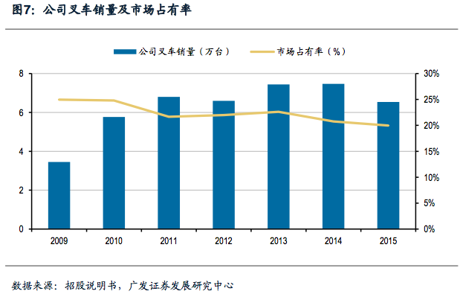
且叉车行业国产化率已经非常高，国内企业占比高达 70%以上。

2013-2015 年，公司的市场占有率情况如下表所示:
指标/年份 |  |  | 2013年 | 2014年 | 2015年
公司的叉车销量(万台) |  |  | 7.44 | 7.47 | 6.54
我国企业叉车行业总销量(万台) |  |  | 32.88 | 35.96 | 32.76
全球叉车销量(万台) |  |  | 98.88 | 106.85 | 106.42
公司叉车销量占我国企业叉车总销量比例 |  |  | 22.63% | 20.77% | 19.96%
公司在全球叉车市场的占有率 |  |  | 7.52% | 6.99% | 6.15%
数据来源:中国工程机械工业协会工业车辆分会，《国内外工业车辆市场概况》(2013 年-2015 年)

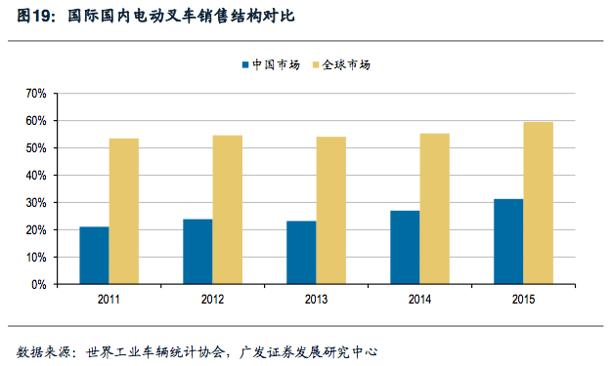
未来增长驱动因素：
1、消费结构升级：募投项目中占比最大为年产 5 万台电动工业车辆整机及车架项目 8.82 亿元
本项目建设期为两年(不含前期规划、报批的时间)，第 3 年项目达产率为 60%，第 4 年达产率为 100%。
预计运营期为 10 年，为第 3 年至第 12 年。完全达产后，预计年新增销售收入 327,500(含税)万元，年新
增利润总额为 18,849 万元，税前内部收益率为 16.9%，税前投资回收期为 7.8 年(含工程建设期)

*电动叉车为我国市场的消费升级增长点：
我国连续 7 年位列世界第一大叉车消费市场，但内燃叉车与电动叉车的消费结构失衡较为严重，电动
叉车销量占比较低。2015 年国内叉车市场电动叉车销量占比为 31.30%，较 2014 年的 27.01%已有较大
幅度提升，仍低于全球电动叉车 55%的水平，远低于欧洲地区 80%的水平。
按照《中华人民共和国大气污染防治法》的规定，自2017年7月1日起，非道路移动机械环保信息公开的
工作开始强制执行，禁止大气污染物排放超过标准的叉车的生产、进口或者销售。中国工程机械工业
协会工业车辆分会秘书长张洁女士指出，环保新政的出台，一方面对叉车企业的产品适应性提出了更高要求，另一方面也使得电动叉车的需求有进一步放大的趋势。
数据显示，2014年以来电动叉车（包括电动平衡重乘驾式叉车和各类电动仓储叉车）增长趋势明显，市场份额明显加大。目前几乎所有国内主流的叉车企业都推出了电动叉车产品

2、进口替代：募投的年产 200 台集装箱叉车项目 6860 万元（其中:8t 集装箱空箱堆高机 50 台、35t 集装箱重箱堆高机 50 台、45t 集装箱正面吊100台。）
本项目建设期为两年(不含前期规划、报批的时间)，第 3 年项目达产率为 80%，第 4 年达产率为 100%。预计运营期为 10 年，为第 3 年至第 12 年。本项目完全达产后，预计年新
增销售收入 34,500(含税)万元，年新增利润总额为 1,958 万元，税前内部收益率为 22.4%，税前投资回收期为 6.7 年(含工程建设期)

*集装箱叉车技术含量高，制造难度较大，价格、利润也相对较高，目前国内仅有少数几家企业生产集装箱叉车产品，多数集装箱叉车还需要依赖进口，且该领域受益港口物流的
巨大发展机遇。中国已成为世界上港口吞吐量和集装箱吞吐量最多、增长速度最快的国家。2009 年以来，国家和地方出台了一系列扶持港口物流发展的产业政策。

3、工业自动化：募投的年产 800 台智能工业车辆（AGV）研发制造项目 3530 万元
本项目建设期为两年(不含前期规划、报批的时间)，第 3 年项目达产率为 80%，第 4 年达产率为 100%。预计运营期为 10 年，为第 3 年至第 12 年。完全达产后，预计年新增销售
收入 17,500(含税)万元，年新增利润总额为 962 万元，税前内部收益率为 21.1%，税前投资回收期为 6.9 年(含工程建设期)

*为应对人工成本上涨的压力，企业对自动化物流设备的需求明显增加。在此背景下，自动化、智能化产品以及一些细分市场成为叉车行业的投资热点。AGV方面，不仅有林德、
永恒力、丰田等国外叉车巨头，安徽合力、杭叉集团、诺力机械、宁波如意等国内主流叉车企业也纷纷入场。2016 年 4 月 28 日，杭叉集团与全球领先的运动控制系统和配件
供应商 Kollmorgen（科尔摩根）在杭叉临安工业园签订了AGV技术的战略合作协议，加速了杭叉AGV产品新技术的融入与发展。安徽合力半年后跟进。
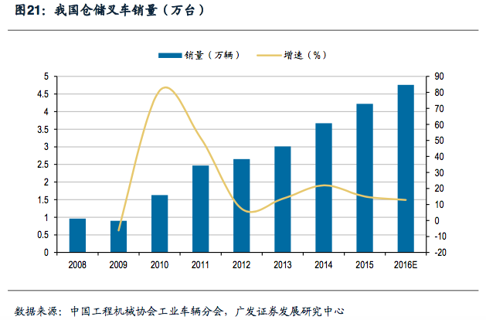
4、下游仓储物流市场机遇：
仓储是物流行业必不可少的一环， 货物在进入市场前需完成搬运、整理、包装、
质检、分拣、安放、储存等程序，叉车是完成这些程序、提高工作效率的必备装备
之一。目前，我国各地的大型仓储中心及物流集散中心正在不断建设完善中。

*中国的仓储叉车起步晚，发展慢，基数小。2001年时，仓储车的比例大约只有8%~9%
左右，随着近年来制造和流通领域需求的增加，加上电商对仓储车需求越来越大，
仓储叉车持续旺销；物流效率提高、仓储管理智能化、人工成本增加、
服务水平提升，这些对现代物流业提出了更高的要求，同时一些手动搬运车正在被
电动步行式仓储车取代，如右下表，该类叉车 2017 年上半年为增长最迅猛的叉车种类，
增幅达到 78.91%，整个仓储车辆增速也达到 69.51%。

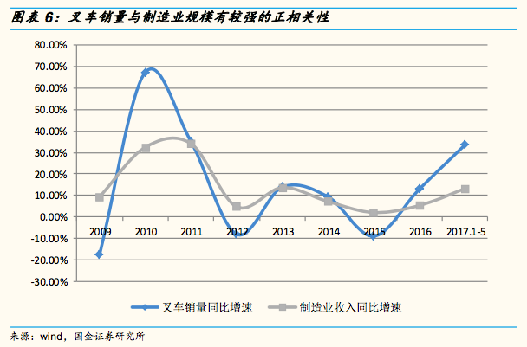
5、制造业扩张与渗透率提升
叉车作为物料搬运的主要工具，广 泛应用于制造业各个领域 ，受下游制造业需求影响明显。
 |  |  |  |  | 表：2017年1~6月国内机动工业车辆销售情况
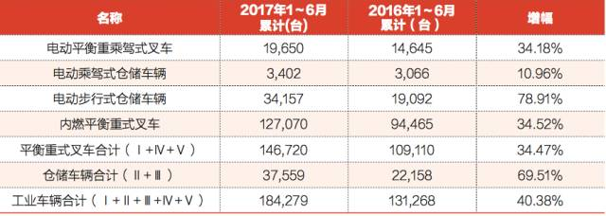

3. 查看四方冷链（603339）的招股说明书，写出它的相关上市公司，分析它的竞争态势和未来增长的驱动因素

相关上市公司：
关系 | 上市公司
竞争对手 | 中集集团（SZ.000039）、胜狮货柜（HK.00716）、大冷股份（SZ.000530）、冰轮环境（SZ.000811）、雪人股份（SZ.002639）、汉钟精机（SZ.002158）
客户 | 兰太实业（SH.600328）、卜蜂国际（HK.00043）、双汇发展（SZ.000895）、周黑鸭（HK.01458）、绝味食品（SH.603517）

竞争态势：
【特种集装箱业务】
目前国内罐式集装箱主要生产企业为中集集团、四方冷链、胜狮集团和新华昌集团天津。根据世界罐式集装箱组织统计，2016 年全球生产罐式集装箱 4.44 万台，其中中国制造
3.52 万台，占全球总量的 79.08%。其中，中集集团占有率大约 49.49%位列第一，四方冷链占有率大约 13.05%位列第三，2017 年四方冷链占有率有望赶上位列第二的南非 Oddy。
2016 年世界 TOP5 生产商是中集集团、南非 Oddy、四方冷链、胜狮集团和新华昌集团，全球CR5 达 91%。
目前国外领先企业在非标准类罐式集装箱的设计和研发仍具有相对优势，随着产品品种的丰富以及研发实力的提高，国内罐式集装箱领先企业与国外企业技术差距正逐渐缩小，
客户已逐渐向国内领先企业采购制冷/加热罐式集装箱、气体罐式集装箱、近海罐式集装箱等非标准类罐式集装箱产品。
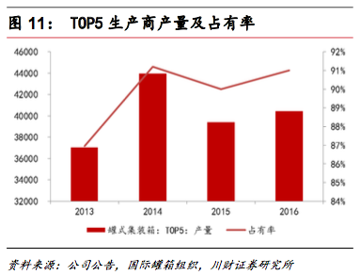
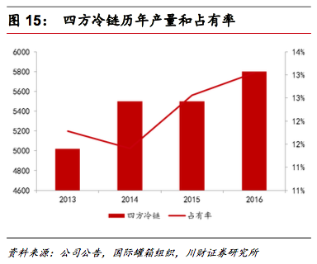
国内中小规模罐式集装箱制造企业，由于自身资本实力偏弱、对国际规范和标准了解程度不够和研发能力不足，在国际市场上竞争力相对较弱， 对现有竞争格局不构成重大影响。
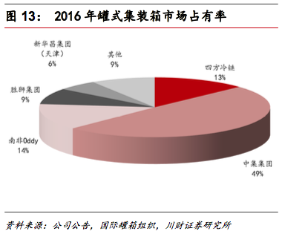

【冷链装备业务】
四方冷链专注于冷冻设备中的速冻设备子行业。速冻设备是冷冻设备中技 术含量和价值量较高，需求快速增长的细分子行业。
冷冻设备行业总体竞争较为充分，市场化程度高，市场集中度较低，行业内不同细分产品因其对技术、工艺、质量、资金投入等存在较大差异而使得其竞争格局有所差异。
对比产品技术和质量，国外高端速冻设备产品制造精度高，产品开发好， 但市场价格高，品种单一，与国内产品相比竞争力较低，在国内市场销量很少。国内中高端速冻设备
相比国外产品，同样可满足客户需求的产品价格仅为国外同类产品的二分之一左右；中高端产品制造企业数量稀少，市场集中度高，国内形成规模的速冻设备厂家约有十几家，
大约占据了国内速冻设备市场总规模(价值量)的 60%左右。
速冻设备第一梯队为国外品牌，如瑞典 Frigoscandia、加拿大 AeroFreezer、以及 冰岛 Marel。第二梯队为国内质量和技术方面领先的品牌，国内重点品牌有:烟台冰轮 (冰轮环境)、
南通四方(四方冷链)、大连冰山菱设(大冷股份)、福建雪人(雪人股份)、山东奥维、天津七星、上虞专用等。相关品牌主要专注于中高端品牌、价格有巨大优势，可根据客户需求
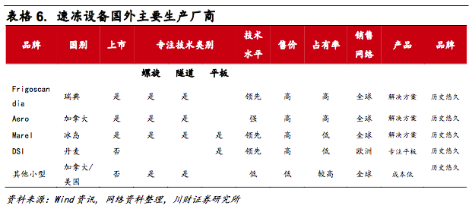
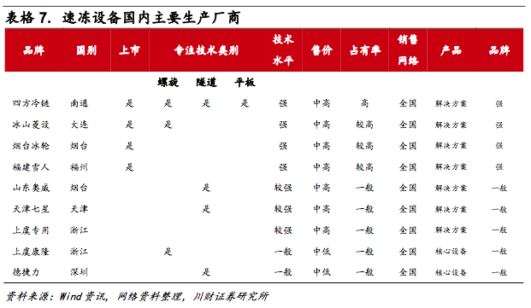
量身设计产品方案。

公司两块业务市场竞争格局较优，都位于国内第一梯队，在国内市场竞争优势明确，
而且业务进入壁垒和公司护城河都比较高。

未来增长驱动因素：
1、募投扩产项目：
扩产项目相关内容
项目 | 子项目 | 投资总额 （万元） | 现产能 | 工期 （年） | 达产产能
冷链设备 | 速冻设备 | 18,145.00 | 400 | 2 | 620
 | 冷藏集装箱 |  | 0 | 2 | 2,200
罐式集装箱 | 罐式集装箱 | 13,309.00 | 4,000 | 1 | 7,300

冷链装备扩产项目和罐式集装箱扩产项目将迅速扩大主营产品的生产能力，专注市场顺周期恢复的重大时机，有效发挥公司技术优势与市场优势抢占市场，巩固公司在行业中的
优势地位。

2、募投技术项目：冷链装备技术中心投资总额 3050 万元
冷链装备技术中心项目将提高公司研究成果转化能力，能够根据市场需求快速开发新产品并推广，完善公司的产品线和业务链条，抢先占领市场先机，推动公司的可持续发展。
本项目建设后，将从事特大型快速冻结装备设计、罐式集装箱“安全、环保、智能和轻量化”研究以及其他新产品的研发、技改和公司产品后续服务工作，重点突破高效换热技术、
机组箱体一体化技术、立体冷库自动化技术等关键技术，有效提升公司研发水平和服务水平、保持和提升公司竞争力、保障公司综合经济效益持续、稳定增长。

3、市场的周期和成长空间
中美贸易战为 2017年开启的全球经济贸易双复苏增添了变数，使得特种集装箱业务能否吃到顺周期红利也变得不可预测。然而在以中国为代表的新兴市场，罐式集装箱的应用程
度远没有欧美等发达国家高。随着对欧美发达国家完善的化学品、食品饮料等物流体系的学习和借鉴，以及下游市场的快速发展，中国、巴西、印度、俄罗斯等新兴国家罐式集
装箱市场容量将因此较快增长。
国内速冻食品将越来越日常化，在食品消费中的渗透率将不断提升。速冻设备直接受益于国内的消费升级趋势，长期看市场空间巨大，短期看市场规模稳步提升，成长性明显。

4. 给以上上市公司按吸引力排序

四方冷链 > 杭州叉车 > 湘油泵

判断依据如下：
行业格局：前两者均属于寡头格局，而后者仅在特定细分领域有优势。叉车国内集中度高，但四方冷链在细分领域的国内排名更高。
技术路线：前两者的消费升级属性较高，四方冷链的技术壁垒更显著（叉车则更偏向规模壁垒），从历史毛利率比较，四方冷链也胜出。湘油泵更依赖传统内燃机配套业务，
在这个维度也居三股末位。
市场空间：前两者均有较宽广的发展空间，四方冷链的服务从卖设备进化到销售解决方案、国内渗透率也较低、还有更大的和海外厂商竞争第一梯队的机会；
叉车受益物流业发展，增长空间也不错；湘油泵的主营业务中重大型柴油机和基建相关联性较高，已非未来市场主要风口，增长空间会逊于前两者。

